Hoja1
 |  | QuickShort (2 arrays) |  |  |  | Quickshort (1 array)
 |  | Tamaño | Tiempo(s) |  |  | Tamaño | Tiempo(s)
 |  | 100 | 0.0005275 |  |  | 100 | 0.0009249
 |  | 1000 | 0.0019508 |  |  | 1000 | 0.008673
 |  | 10000 | 0.0093229 |  |  | 10000 | 0.1623018
 |  | 50000 | 0.0362549 |  |  | 50000 | 0.4676029
 |  | 100000 | 0.0759769 |  |  | 100000 | 1.4652519
 |  | 500000 | 0.3161235 |  |  | 500000 | 8.608766
 |  | 1000000 | 0.6401019 |  |  | 1000000 | 17.420563
 |  | 2500000 | 1.5555521 |  |  | 2500000 | 27.5482874
 |  | 5000000 | 3.3217803 |  |  | 5000000 | 62.224922

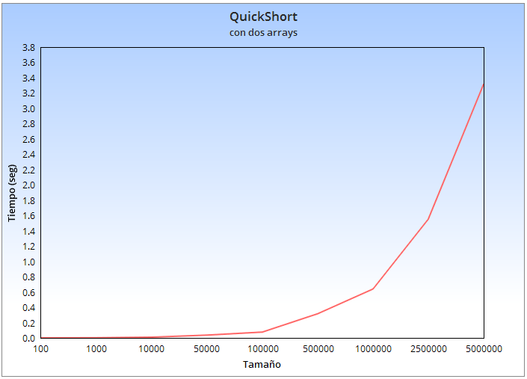
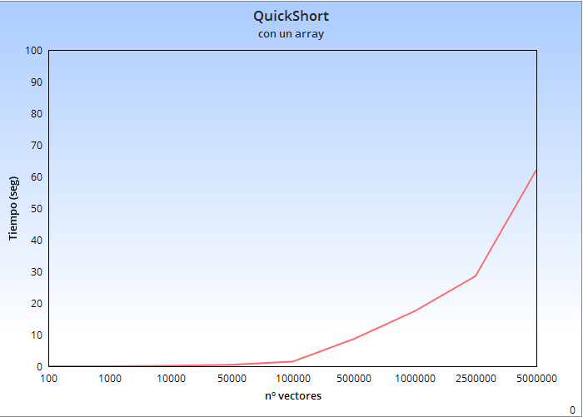

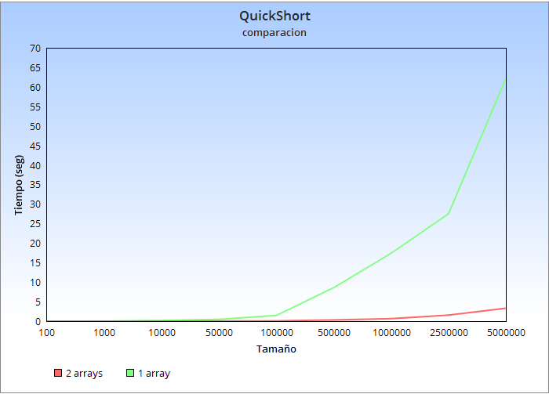

 |  | InsertionShort (1 array) |  |  |  |  | InsertionShort(2 arrays)
 |  | Tamaño | Tiempo(s) |  |  |  | Tamaño | Tiempo(s)
 |  | 100 | 0.0015253 |  |  |  | 100 | 0.0003838
 |  | 1000 | 0.1056452 |  |  |  | 1000 | 0.003554
 |  | 5000 | 2.5402695 |  |  |  | 5000 | 0.0259471
 |  | 10000 | 10 |  |  |  | 10000 | 0

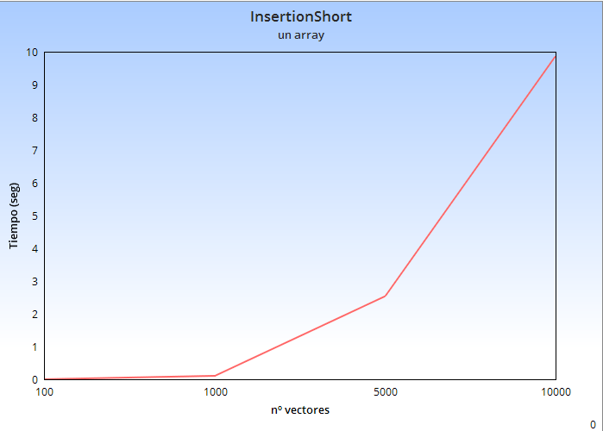
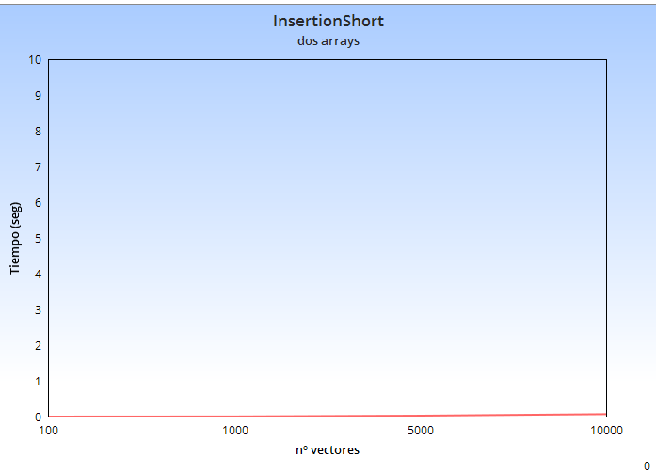

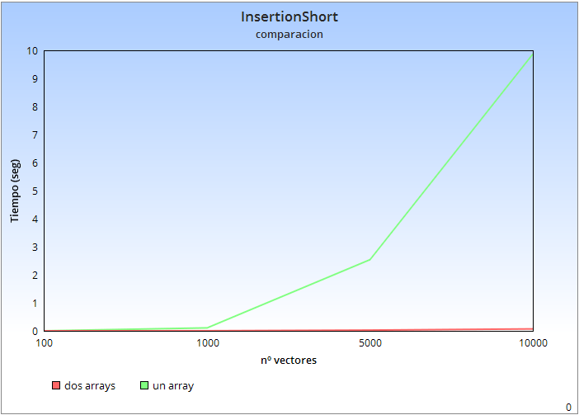

 |  |  |  | Quickshort (Modificacion 1 vs original)

 |  |  |  | Modificacion 2 |  |  |  | Quickshort (1 array)
 |  |  |  | Tamaño | Tiempo(s) |  |  | Tamaño | Tiempo(s)
 |  |  |  | 100 | 0.001209 |  |  | 100 | 0.0012705
 |  |  |  | 1000 | 0.0096595 |  |  | 1000 | 0.0087074
 |  |  |  | 10000 | 0.10709 |  |  | 10000 | 0.1225273
 |  |  |  | 50000 | 0.6424064 |  |  | 50000 | 0.7335092
 |  |  |  | 100000 | 1.4594807 |  |  | 100000 | 1.3826812
 |  |  |  | 500000 | 8.2562663 |  |  | 500000 | 8.0318315
 |  |  |  | 1000000 | 18.1584606 |  |  | 1000000 | 18.1348043
 |  |  |  | 2500000 | 33.0124233 |  |  | 2500000 | 45.9373775
 |  |  |  | 5000000 | 72.2917306 |  |  | 5000000 | 83.9968578
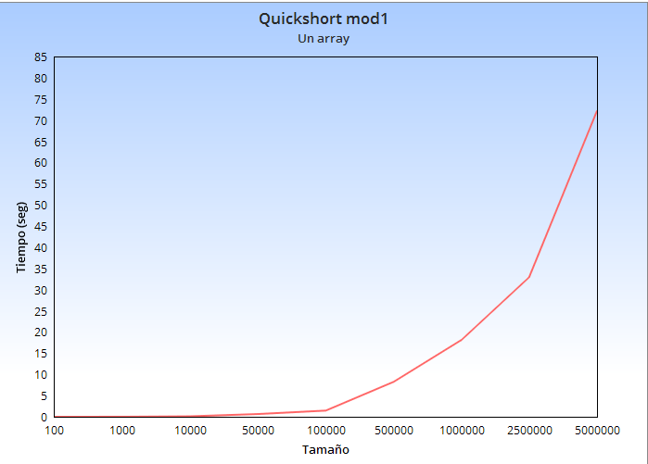
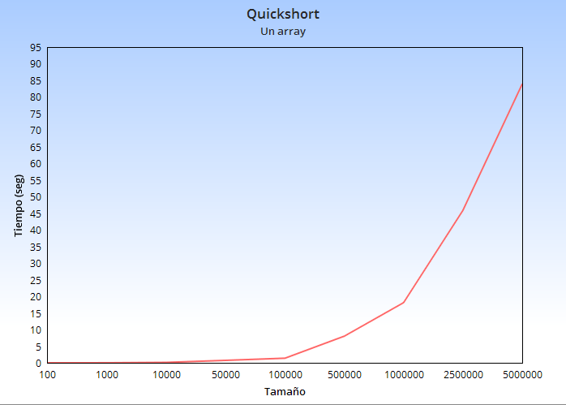

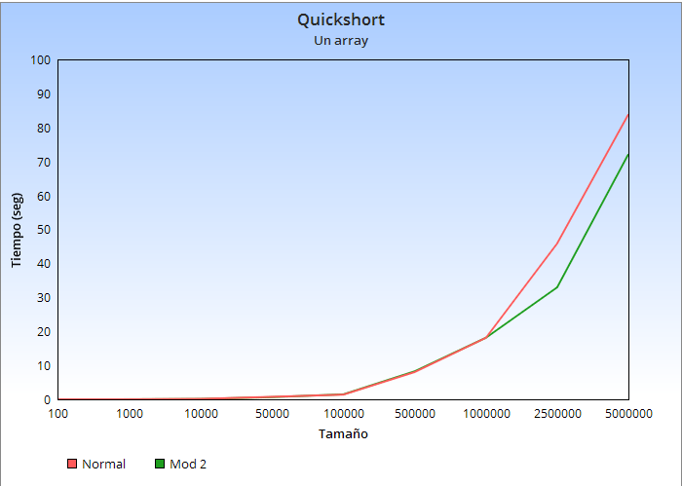

c = 10
Tamaño | Tiempo(s)
100 | 0.006481 | c=100 |  |  | c=20
1000 | 0.0091772 | Tamaño | Tiempo(s) |  | Tamaño | Tiempo(s)
10000 | 0.1200968 | 100000 | 13.0147274 |  | 100000 | 10.8604504
50000 | 0.7151505
100000 | 1.4271114
500000 | 8.296 | c=15 |  |  | c=21
1000000 | 10.2224672 | Tamaño | Tiempo(s) |  | Tamaño | Tiempo(s)
2500000 | 28.1598329 | 100000 |  |  | 100000 | 10.0093068
5000000 | 56.9318109

 |  | c=1000
 |  | Tamaño | Tiempo(s)
c=21 |  | 100000 | 64.6440236
Tamaño | Tiempo(s)
100 | 0.0010088
1000 | 0.0097354 | c=50
10000 | 0.1144285 | Tamaño | Tiempo(s)
50000 | 0.7297655 | 100000 | 11
100000 | 1.561092
500000 | 8.4337105
1000000 | 10.7346261 | c=30
2500000 | 28.4465151 | Tamaño | Tiempo(s)
5000000 | 59.1290297 | 100000 | 11.01

 |  |  |  |  |  |  |  |  |  |  |  |  | Tamaño | c | Tiempo(s)
 |  |  |  |  |  |  |  |  |  |  |  |  | 100000 | 10 | 1.4842615
 |  |  |  |  |  |  |  |  |  |  |  |  | 100000 | 50 | 1.5506086
 |  |  |  |  |  |  |  |  |  |  |  |  | 100000 | 100 | 1.8736659
 |  |  |  |  |  |  |  |  |  |  |  |  | 500000 | 10 | 8.6145768
 |  |  |  |  |  |  |  |  |  |  |  |  | 500000 | 50 | 8.6446508
 |  |  |  |  |  |  |  |  |  | Tamaño | c=10 | Normal | 500000 | 100 | 10.4704102
 |  |  |  |  |  |  |  |  |  | 100000 | 1.4842615 | 0.870595 | 1000000 | 10 | 17.8206606
 |  |  |  |  |  |  |  |  |  | 1000000 | 10.5059555 | 10.2516719 | 1000000 | 50 | 18.9430222
 |  |  |  |  |  |  |  |  |  | 5000000 | 59.8765517 | 59.2625641 | 1000000 | 100 | 21.9447639

